상품제안서
[센치한청년들]프리미엄 스포츠타올110g 야구축구 헬스 등산운동타올 | 상품코드: F28462

 |  |  |  |  |  |  | 02-412-0044 | www.easy1.co.kr
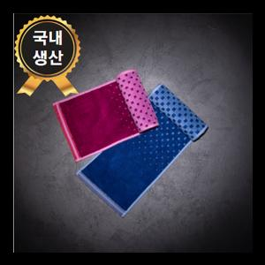

【상세/제작정보】 | 기본수량 미만 인쇄시 비용 추가. 자수 15자이내(450원), 20자이내(500원), 20자이상(700원) *케이스:전용케이스

【인쇄/포장옵션】 | 실크, 자수 / 포장지포장

【공급단가】 | 수량 | 100~ | 300~ | 500~ | 1,000~ | 3,000~
*VAT별도 | 단가 | 4,510원 | 4,440원 | 4,320원 | 4,250원 | 4,140원

【상품 URL】 | https://dev.easy1.co.kr:443/src/goods_detail.php?gdno=28462

